Progress_Chart
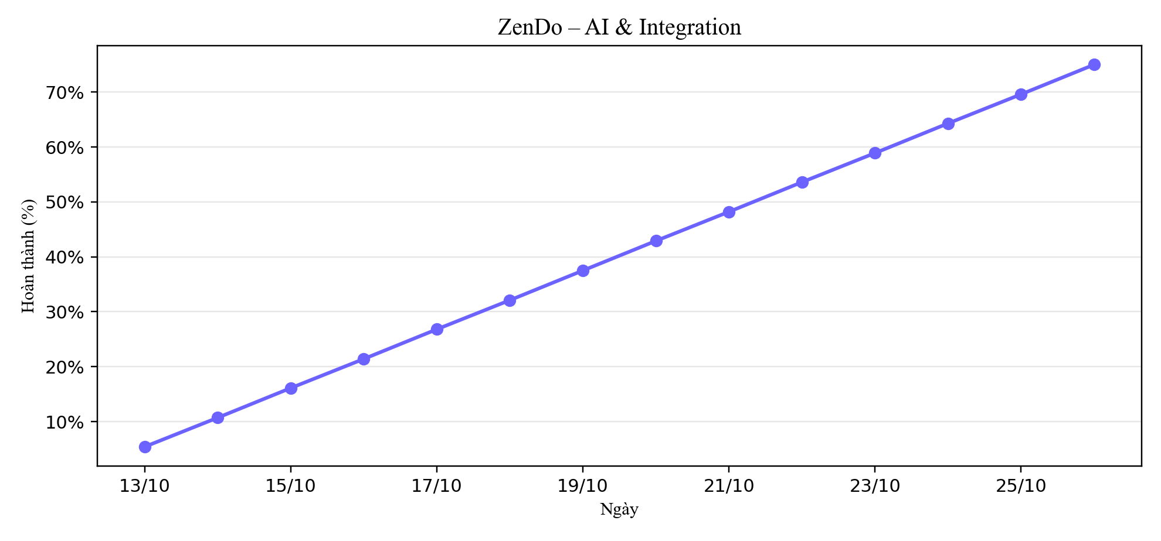
Tiến độ tích lũy (%) – AI & Integration

